FEBRERO 2022
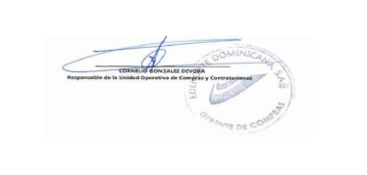
RELACION DE COMPRAS ADJUDICADA A LAS MIPYMES EN FEBRERO 2022
No. ITEM | CODIGO DEL PROCESO | DESCRIPCIÓN DE LA COMPRA | Tipo de Proceso | Tipo de Mipyme | ADJUDICATARIO | MONTO ADJUDICADO RD$
1 | EDENORTE-CCC-LPN-2021-0007 | ADQUISICIÓN DE MATERIALES FERRETEROS, PRIMERA CONVOCATORIA | BIEN | Mipyme | NAFTEX INTERNACIONAL | RD$1,547,988.58
2 | EDENORTE-CCC-LPN-2021-0007 | ADQUISICIÓN DE MATERIALES FERRETEROS, PRIMERA CONVOCATORIA | BIEN | Mipyme | ORBITAL ELECTRIC | RD$1,031,756.60

